Foglio1
MODULO D'ORDINE

PROCEDURA
1. Compila il modulo, poi salvalo e rinominando il documento inserendo il tuo nome e cognome.
2. Invia il modulo d'ordine compilato all'email: grp_ordinidipendenti@italchimica.it

Potrai ritirare i prodotti ordinati presso la reception il Venerdì della settimana successiva al tuo acquisto, dalle h. 13.30 alle h. 15.00.

Destinatario:
Data:

Articolo |  | Codice | Quantità | Prezzo al pezzo IVA inclusa | Totale
Bagnoschiuma Dermomed Vitalità al Lime 650 mL |  | BH4309 |  | 1.50 € | - €
Bagnoschiuma Dermomed Energia al Mango 650 mL |  | BH4310 |  | 1.50 € | - €
Bagnoschiuma Dermomed Natura dalle fresche note botaniche 650 mL |  | BH4311 |  | 1.50 € | - €
Bagnoschiuma Dermomed Beauty al White Flower 650 mL |  | BH4312 |  | 1.50 € | - €
Box Ricarica Dermomed Relax all’Iris 900 mL |  | CSBOX2063 |  | 1.50 € | - €
Crema di Sapone Mani Dermomed Purezza all’Aloe 300 mL |  | CS1045 |  | 0.70 € | - €
Crema di Sapone Mani Dermomed Relax all’Iris 300 mL |  | CS1042 |  | 0.70 € | - €
Bagnoschiuma Dermomed Rilassante all'Iris 650 Ml |  | BH4306 |  | 1.50 € | - €
Detergente intimo Dermomed Lab Lichene 250 mL | 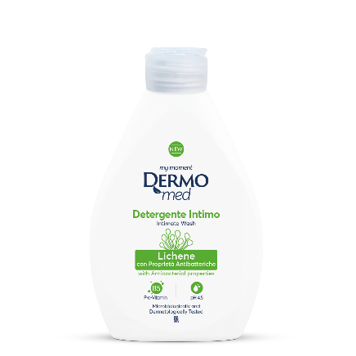 | HI7042 |  | 1.00 € | - €

Articolo |  | Codice | Quantità | Prezzo al pezzo IVA inclusa | Totale
Piatti Carbon Plus concentrato – Limone 600 mL |  | LM9187 |  | 1.20 € | - €
Piatti Gel concentrato – Limone 1000 mL |  | LM9170 |  | 1.50 € | - €
Gel lavastoviglie – Bicarbonato & Salvia 660 mL |  | LV9156 |  | 2.50 € | - €
Detergente per Forni&Grill 500 mL |  | DS9107 |  | 2.20 € | - €
Sgrassatore – Marsiglia 750 mL |  | DS9100-S |  | 1.00 € | - €
Detersivo lavatrice – Marsiglia 1,8 L |  | BL9290 |  | 3.00 € | - €
Ammorbidente Concentrato – Flamingo 600 mL - IN ESAURIMENTO |  | BL9272 |  | 1.20 € | - €
WC gel disincrostante profumato 700 mL |  | DS9118 |  | 1.50 € | - €

 |  |  |  |  | - € | Totale dell'ordine

